Pasaporte- HC
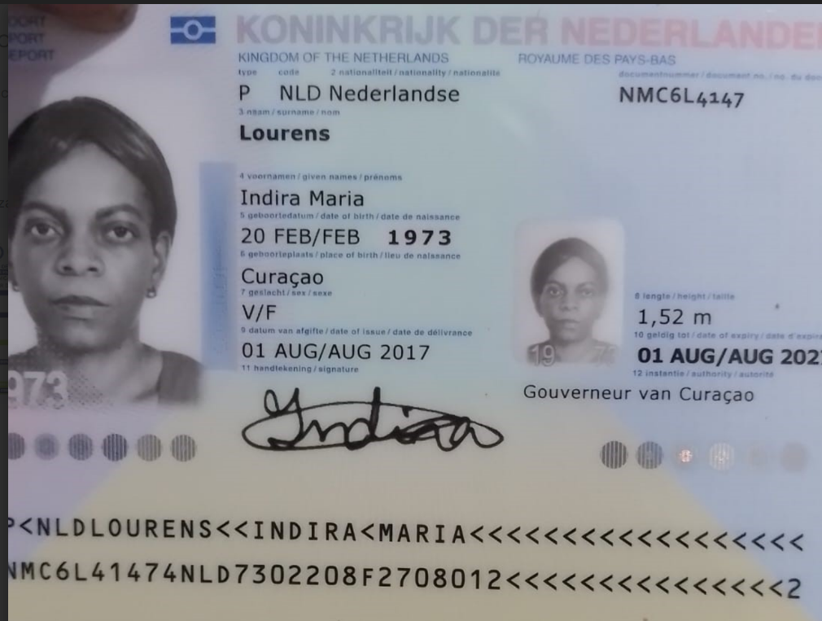
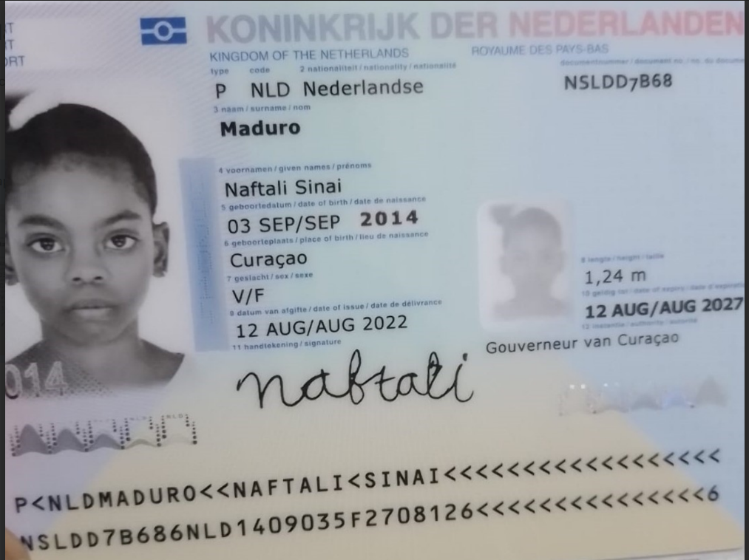

 |  |  |  |  |  |  |  | jOANY ARANGO
 |  |  |  |  |  |  |  | 3133623068

Nombre | Indira | NMC6L4147 | Nombre | NAFTALI
Nombre | María |  | Nombre | SINAI |  | 3222768027 | NUMERO DE INDIRA EN COLOMBIA
Apellido | Lourens |  | Apellido | MADURO
 | 1973-02-20 |  | PASAPORTE | NSLDD7B68 | 2014-09-03
Padre |  |  | Padre
Madre |  |  | Madre
Estado civil |  |  | Estado civil
Dirección | Kaya meteologico 36 |  | Dirección
País |  |  | País
Email: | Indiralourens@gmail.com |  | Email:
Teléfono |  |  | Teléfono
Profesión |  |  | Profesión
RH |  |  | RH
Seguro |  |  | Seguro
Peso |  |  | Peso
Altura |  |  | Altura
Idioma |  |  | Idioma

Vuelo
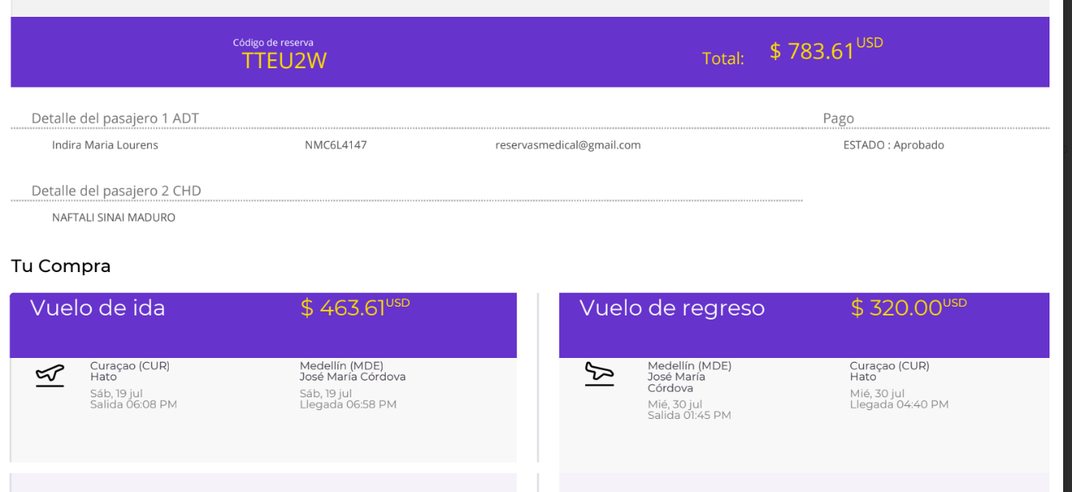

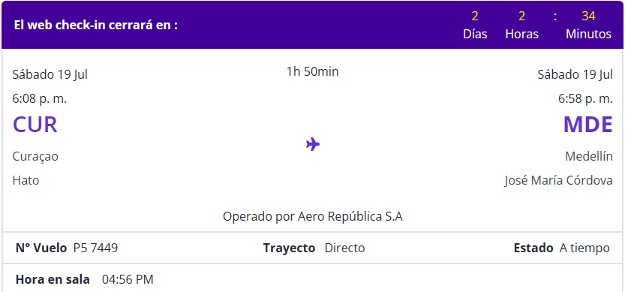
 |  |  |  | TTEU2W

CORREO: | indiralourens@gmail.com |  | CORREO: | indiralourens@gmail.com

NOMBRE PASAJERO | LOURENS INDIRA |  | NOMBRE PASAJERO | MADURO NAFTALI
PASAPORTE | NMC6L4147 |  | PASAPORTE | NSLDD7B68

 |  | TTEU2W

Confirmación de servicios
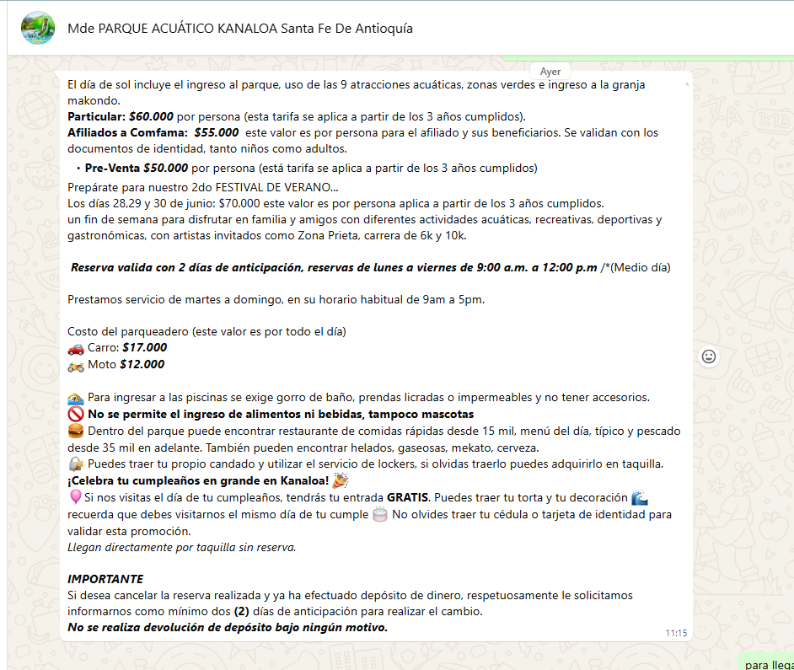
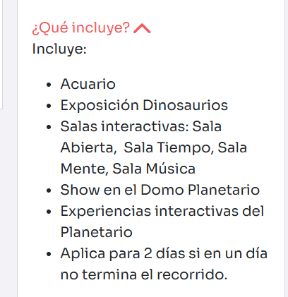
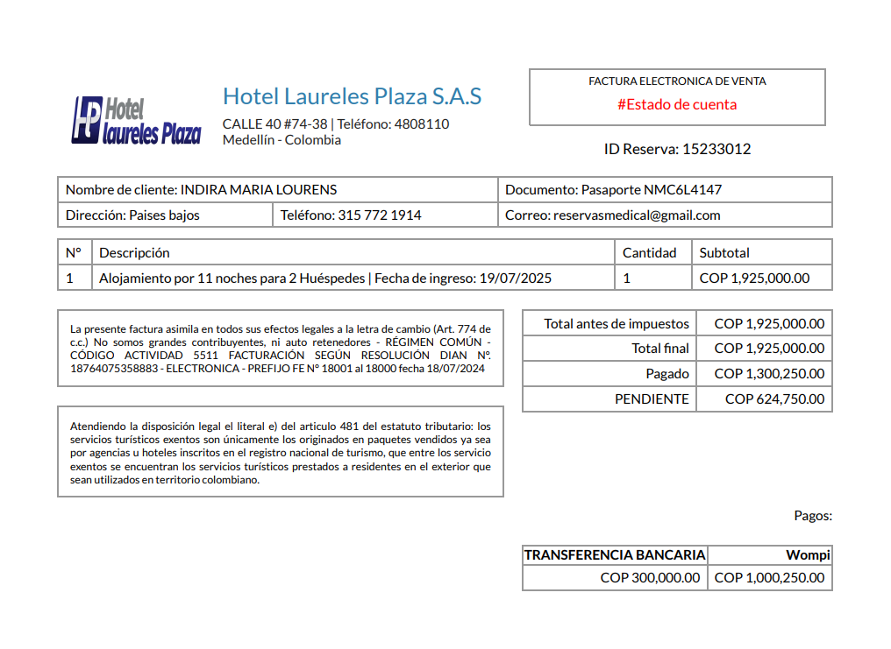
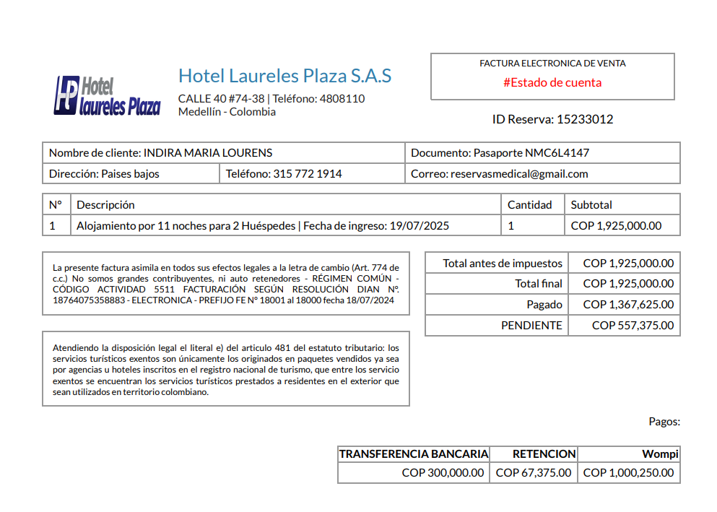
 |  | RESERVA 1523 30121 | confirmación limpieza profunda | CALLE 40 No 74 - 38 LAURELES | 305 224 9282
 |  |  |  | 0Ca

 |  |  | CITA CONFIRMADA CON OFTAMOLOGÍA

 |  |  |  |  |  | 5013334
 |  |  |  |  | 417375


Servicio | CITA CON ESPECIALISTA CON ODONTOLOGÍA
Proveedor-sede | Alta Estética Dental - Laureles
Fecha | 21 de julio
Hora | 3:00 pm |  |  |  | COMISIONABLE
Cliente | Medical Trip Colombia SAS
Correo | reservasmedical@gmail.com
Teléfono | 315 772 1914
Paciente Nombre | Indira |  |  |  | NETA
Paciente Nombre | María
Paciente Apellido | Lourens
Pasaporte | NMC6L4147
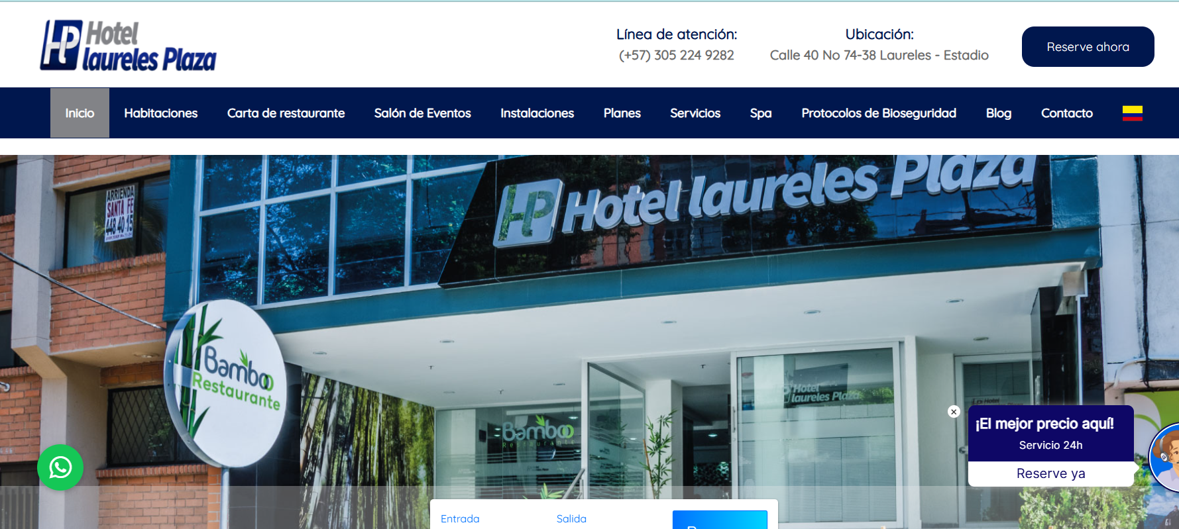
Fecha de nacimiento | 1973-02-20
 |  |  | CITA CONFIRMADA CON ESP. EN ODONTOLOGÍA
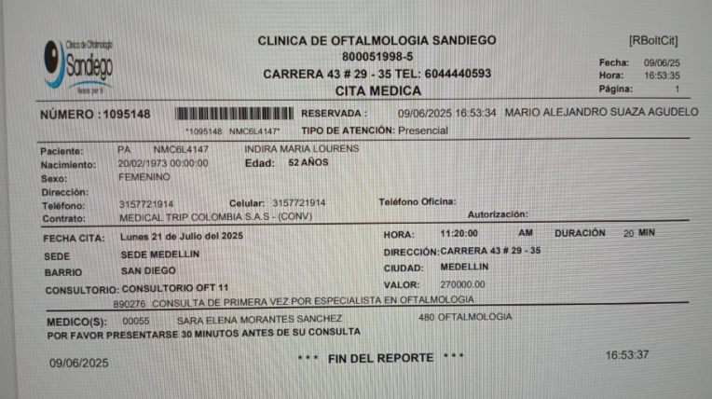
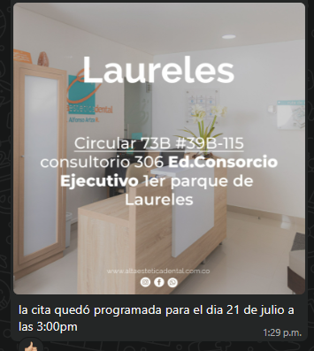
 | SOLICITUD DE RESERVA de TRANSPORTE
Fecha | 19 de julio 2025
Hora | 7:00pm
RECOGIDA | Aeropuerto José María Córdoba
Vuelo | 7449
Ruta | Curazao-Medellin
DESTINO | Hotel Laureles Plaza
Pasajero nombres | Lourens
Pasajero apellidos | Indira Maria
Pasaporte | NMC6L4147
No pasajeros | 2
Equipaje | 2 maletas de 23 kilos + 2 maletas de 10 kilos
Tipo de vehículo | Carro
Cliente | Medical Trip Colombia SAS
Correo | reservasmedical@gmail.com
Teléfono | 315 772 1914
Forma de pago | PAGO ANTICIPADO Transferencia Medical Trip Colombia

